화면설계
템플릿 디자인 화면 캡쳐로 대체

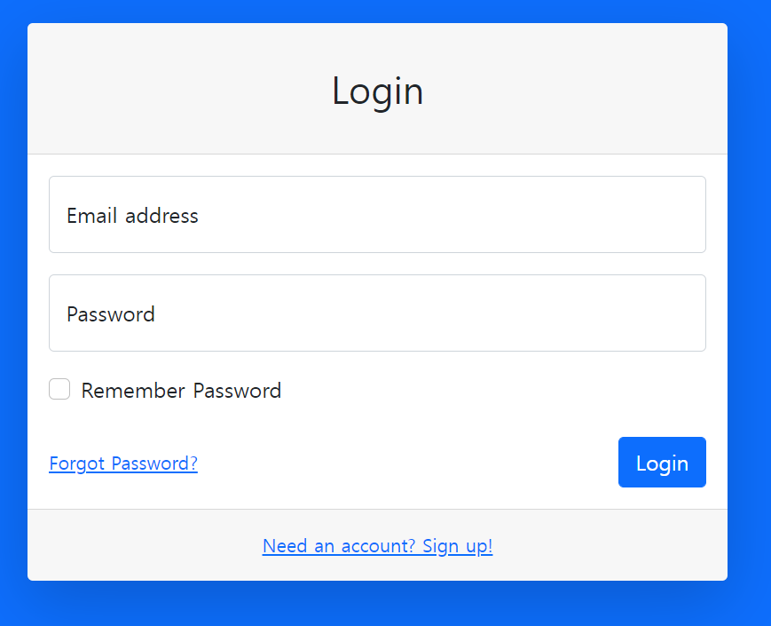
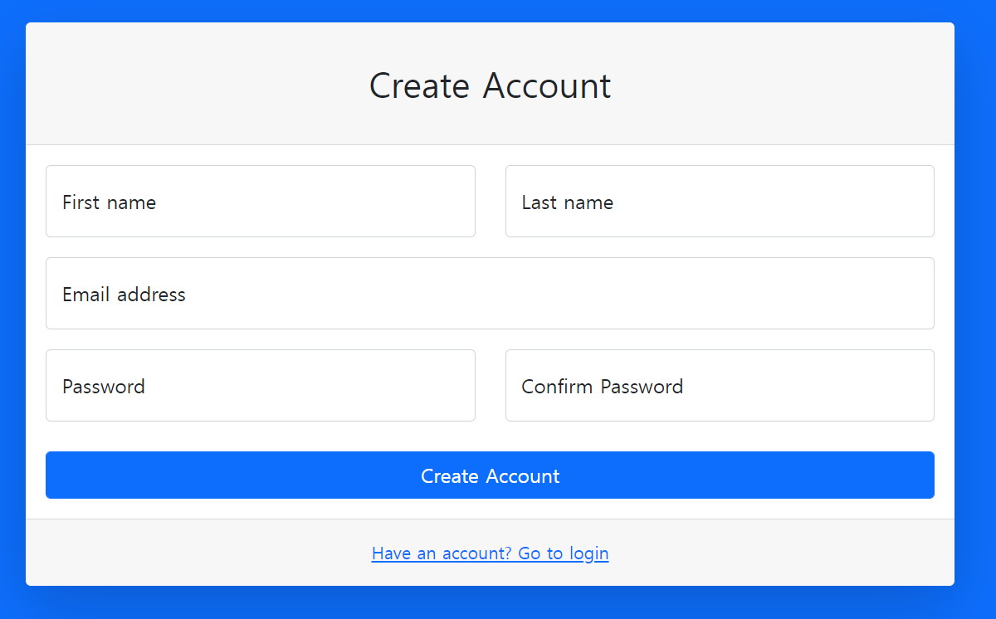
NavBar |  | Login | 회원가입

부동산 장터(매물) |  |  | 부동산 시세 변경
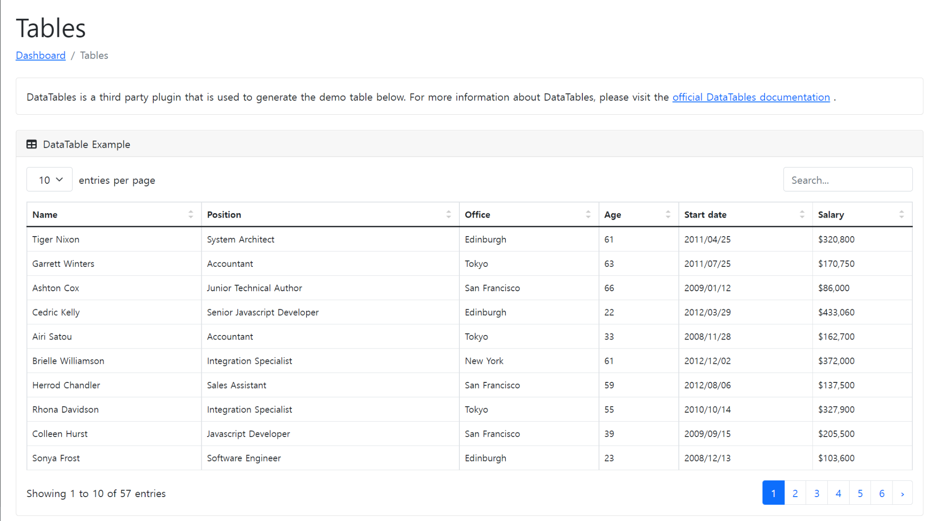
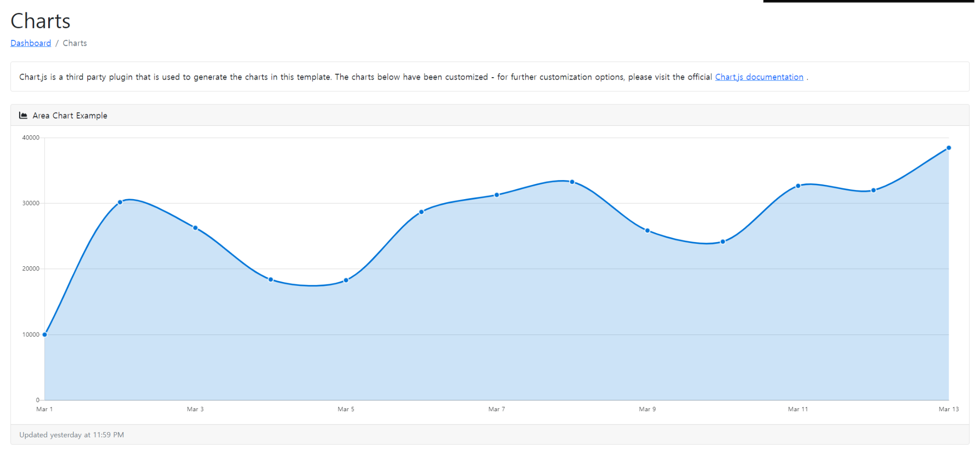

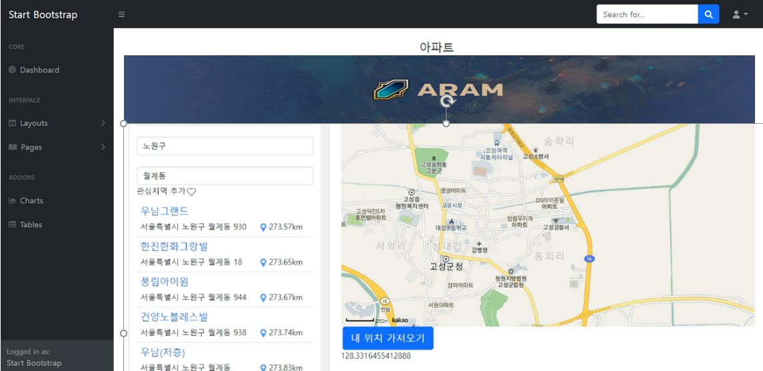
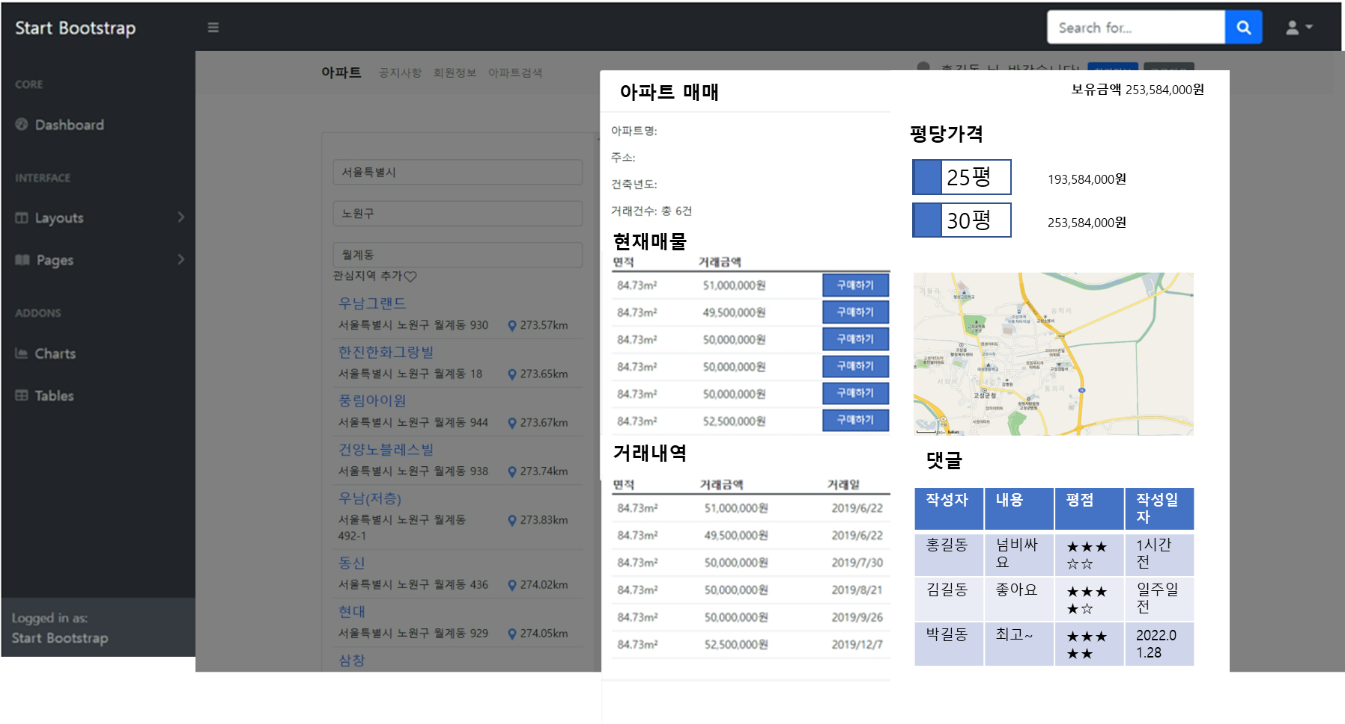
아파트 검색 |  |  | 아파트 매매 상세 정보

 |  |  |  |  | data
 |  |  |  |  | aptDetailList | 아파트 거래내역 컴포넌트 부분
 |  |  |  |  | marketList | 현재매물 부분
 |  |  |  |  | replyList | 댓글 컴포넌트 부분

 |  |  |  |  | component

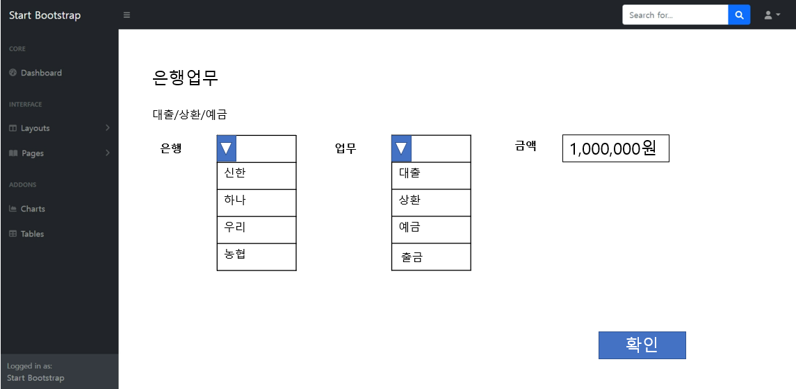
은행-대출/상환/예금 |  |  | 은행-거래 내역
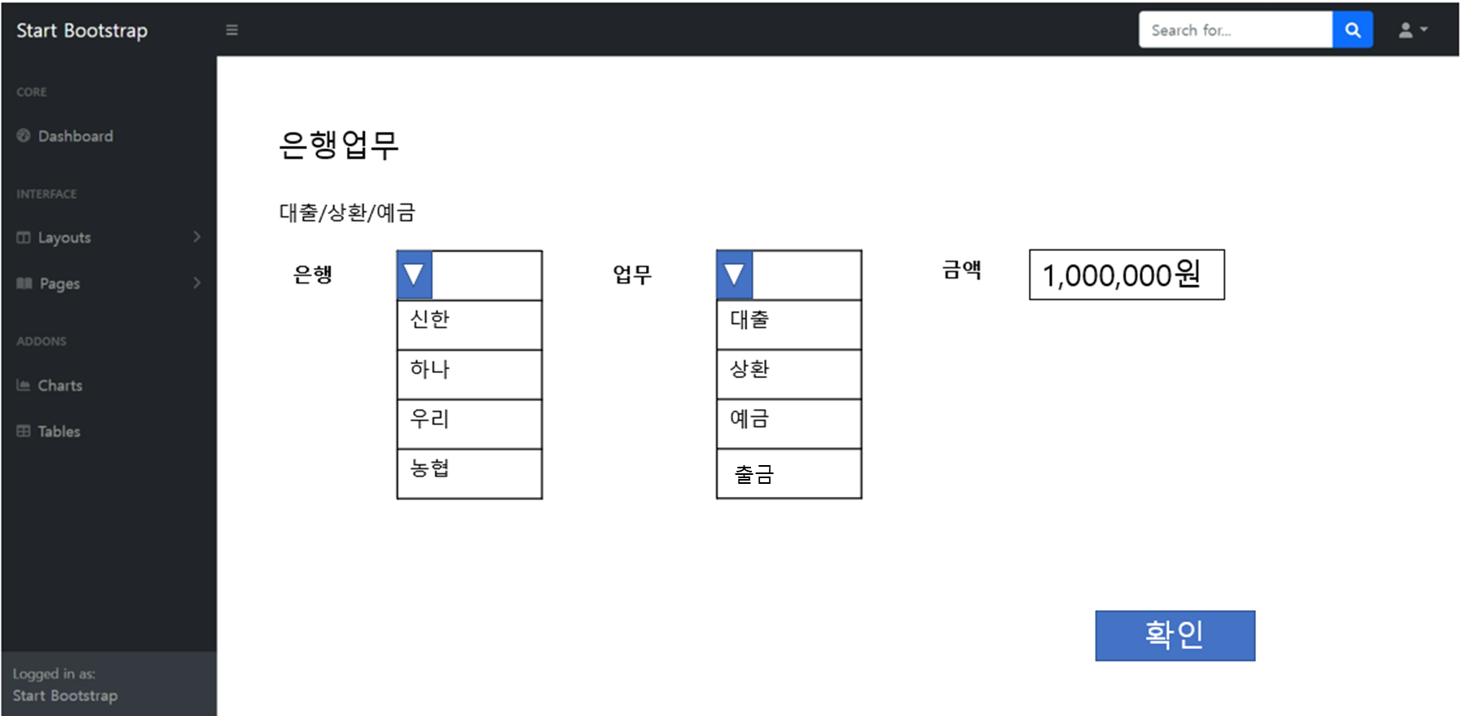
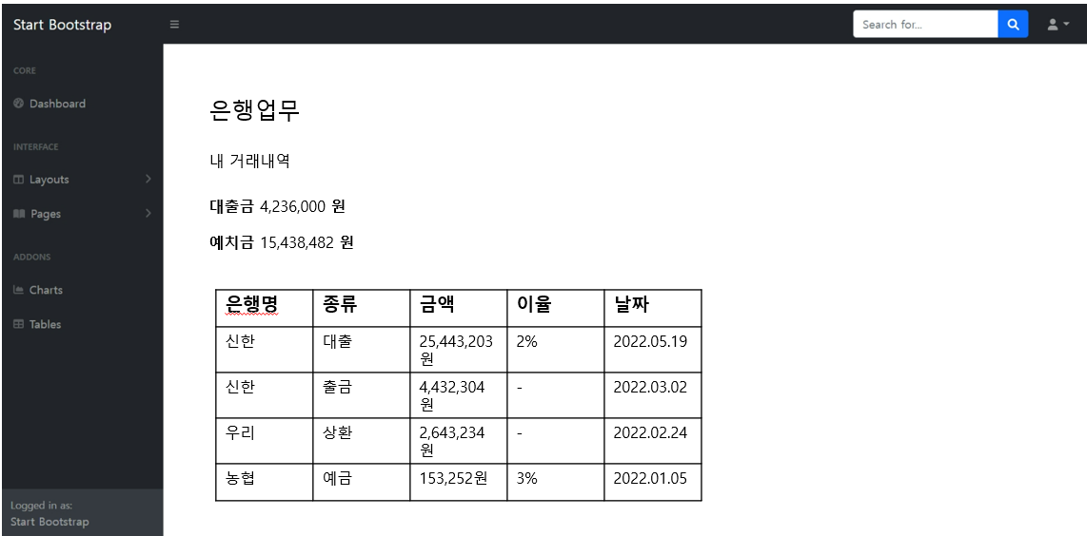

마이페이지(자산, | 부동산, 찜) | 커뮤니티

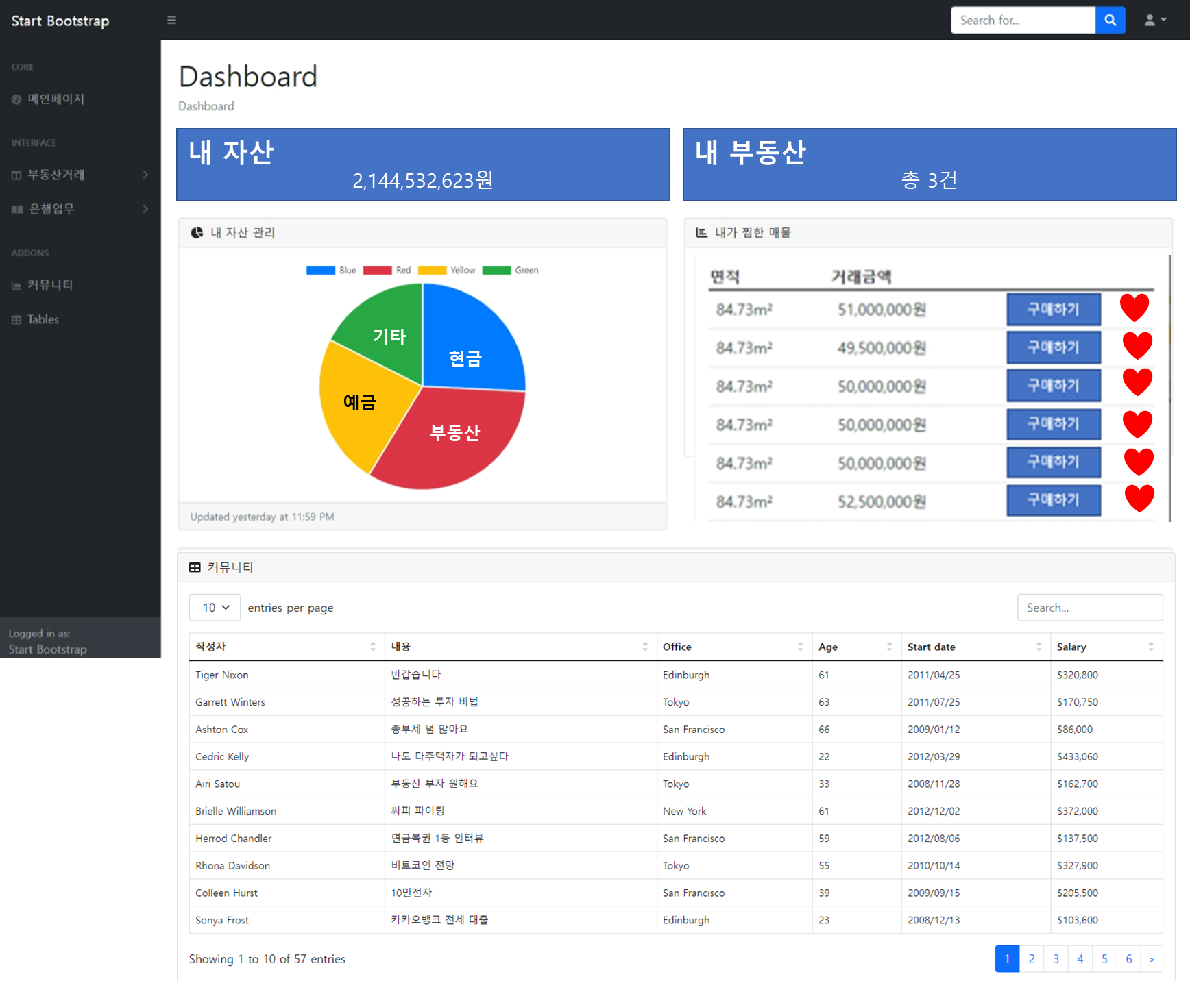

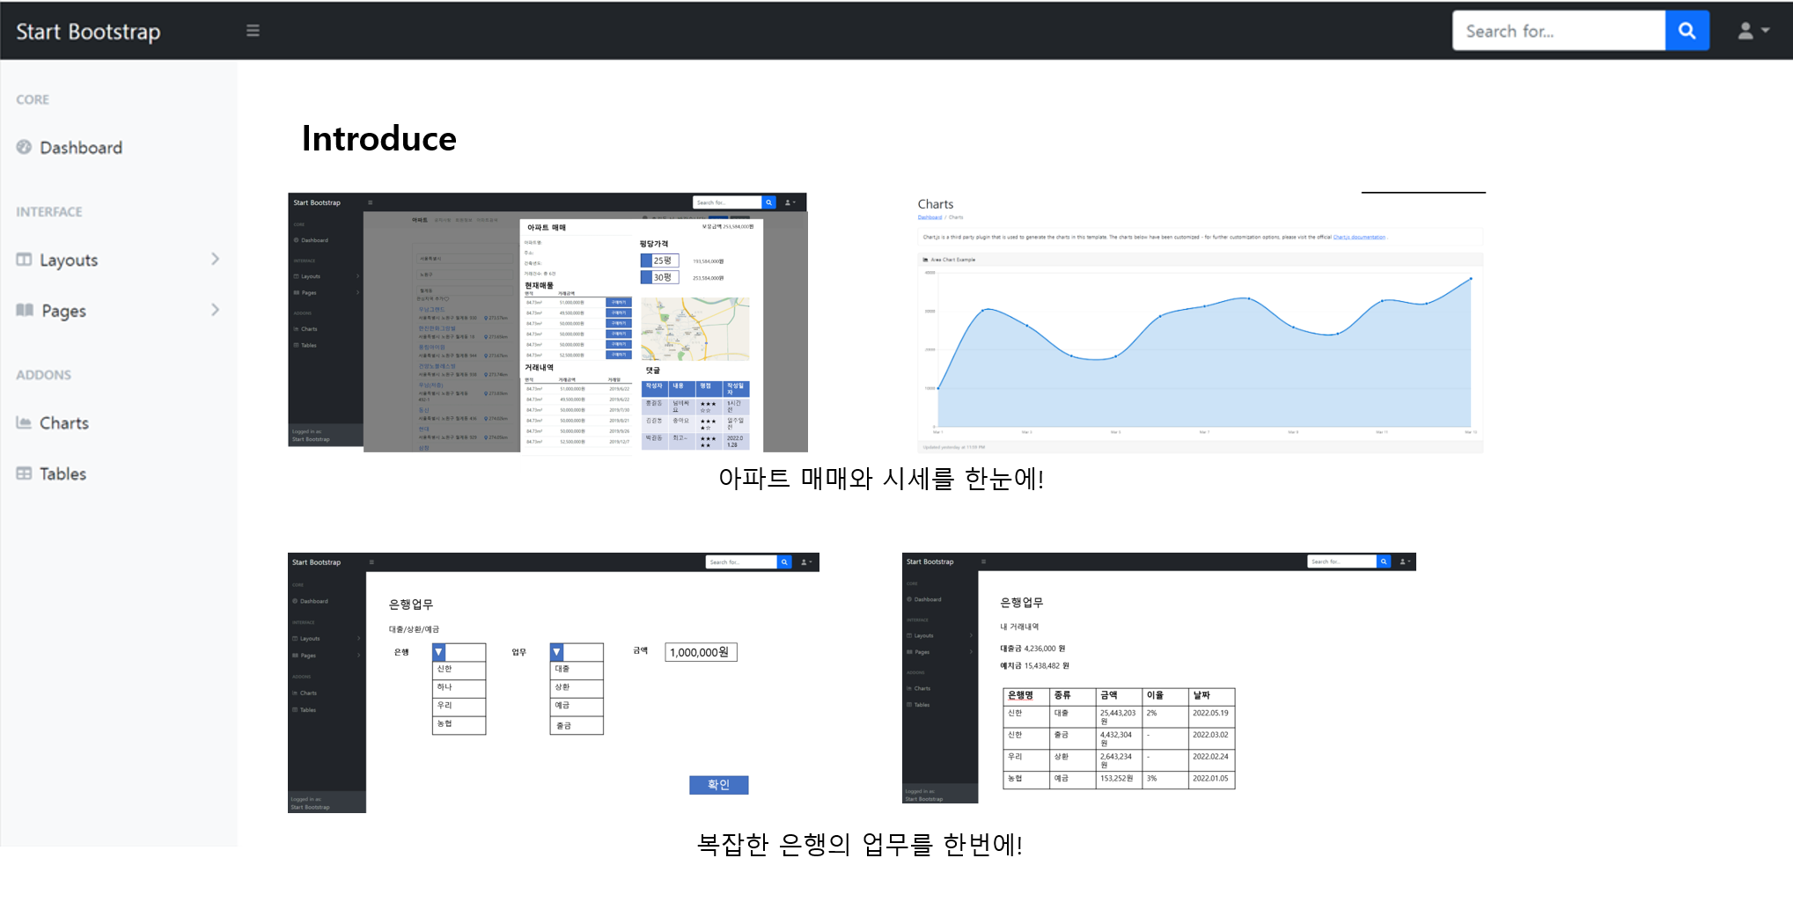
내 찜 목록 |  |  |  | 소개페이지
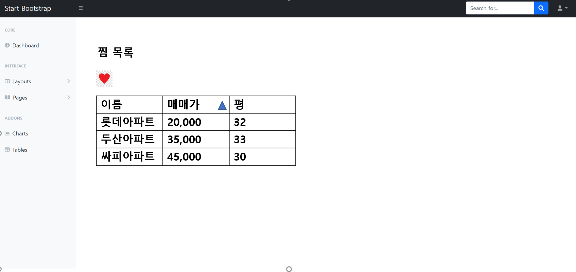

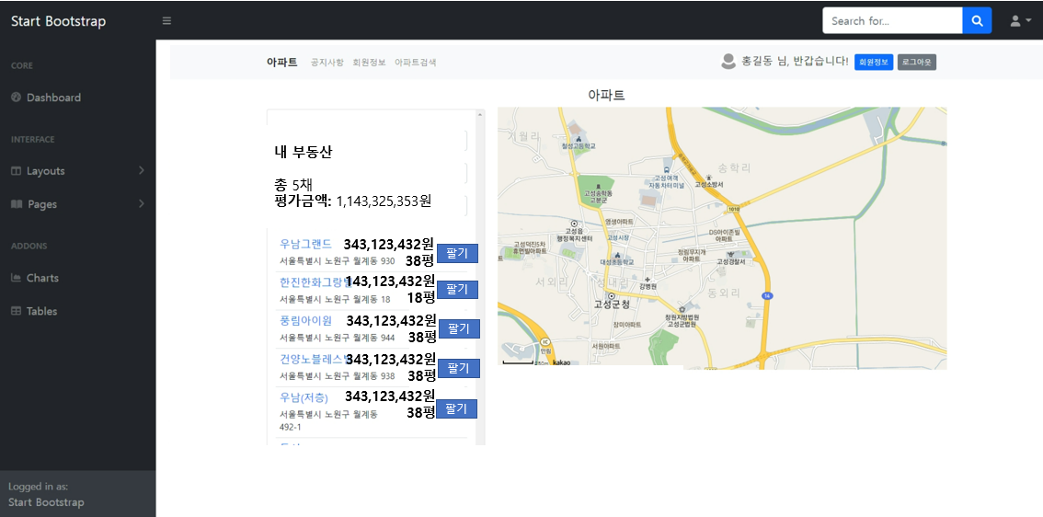
내 부동산 목록

테이블설계
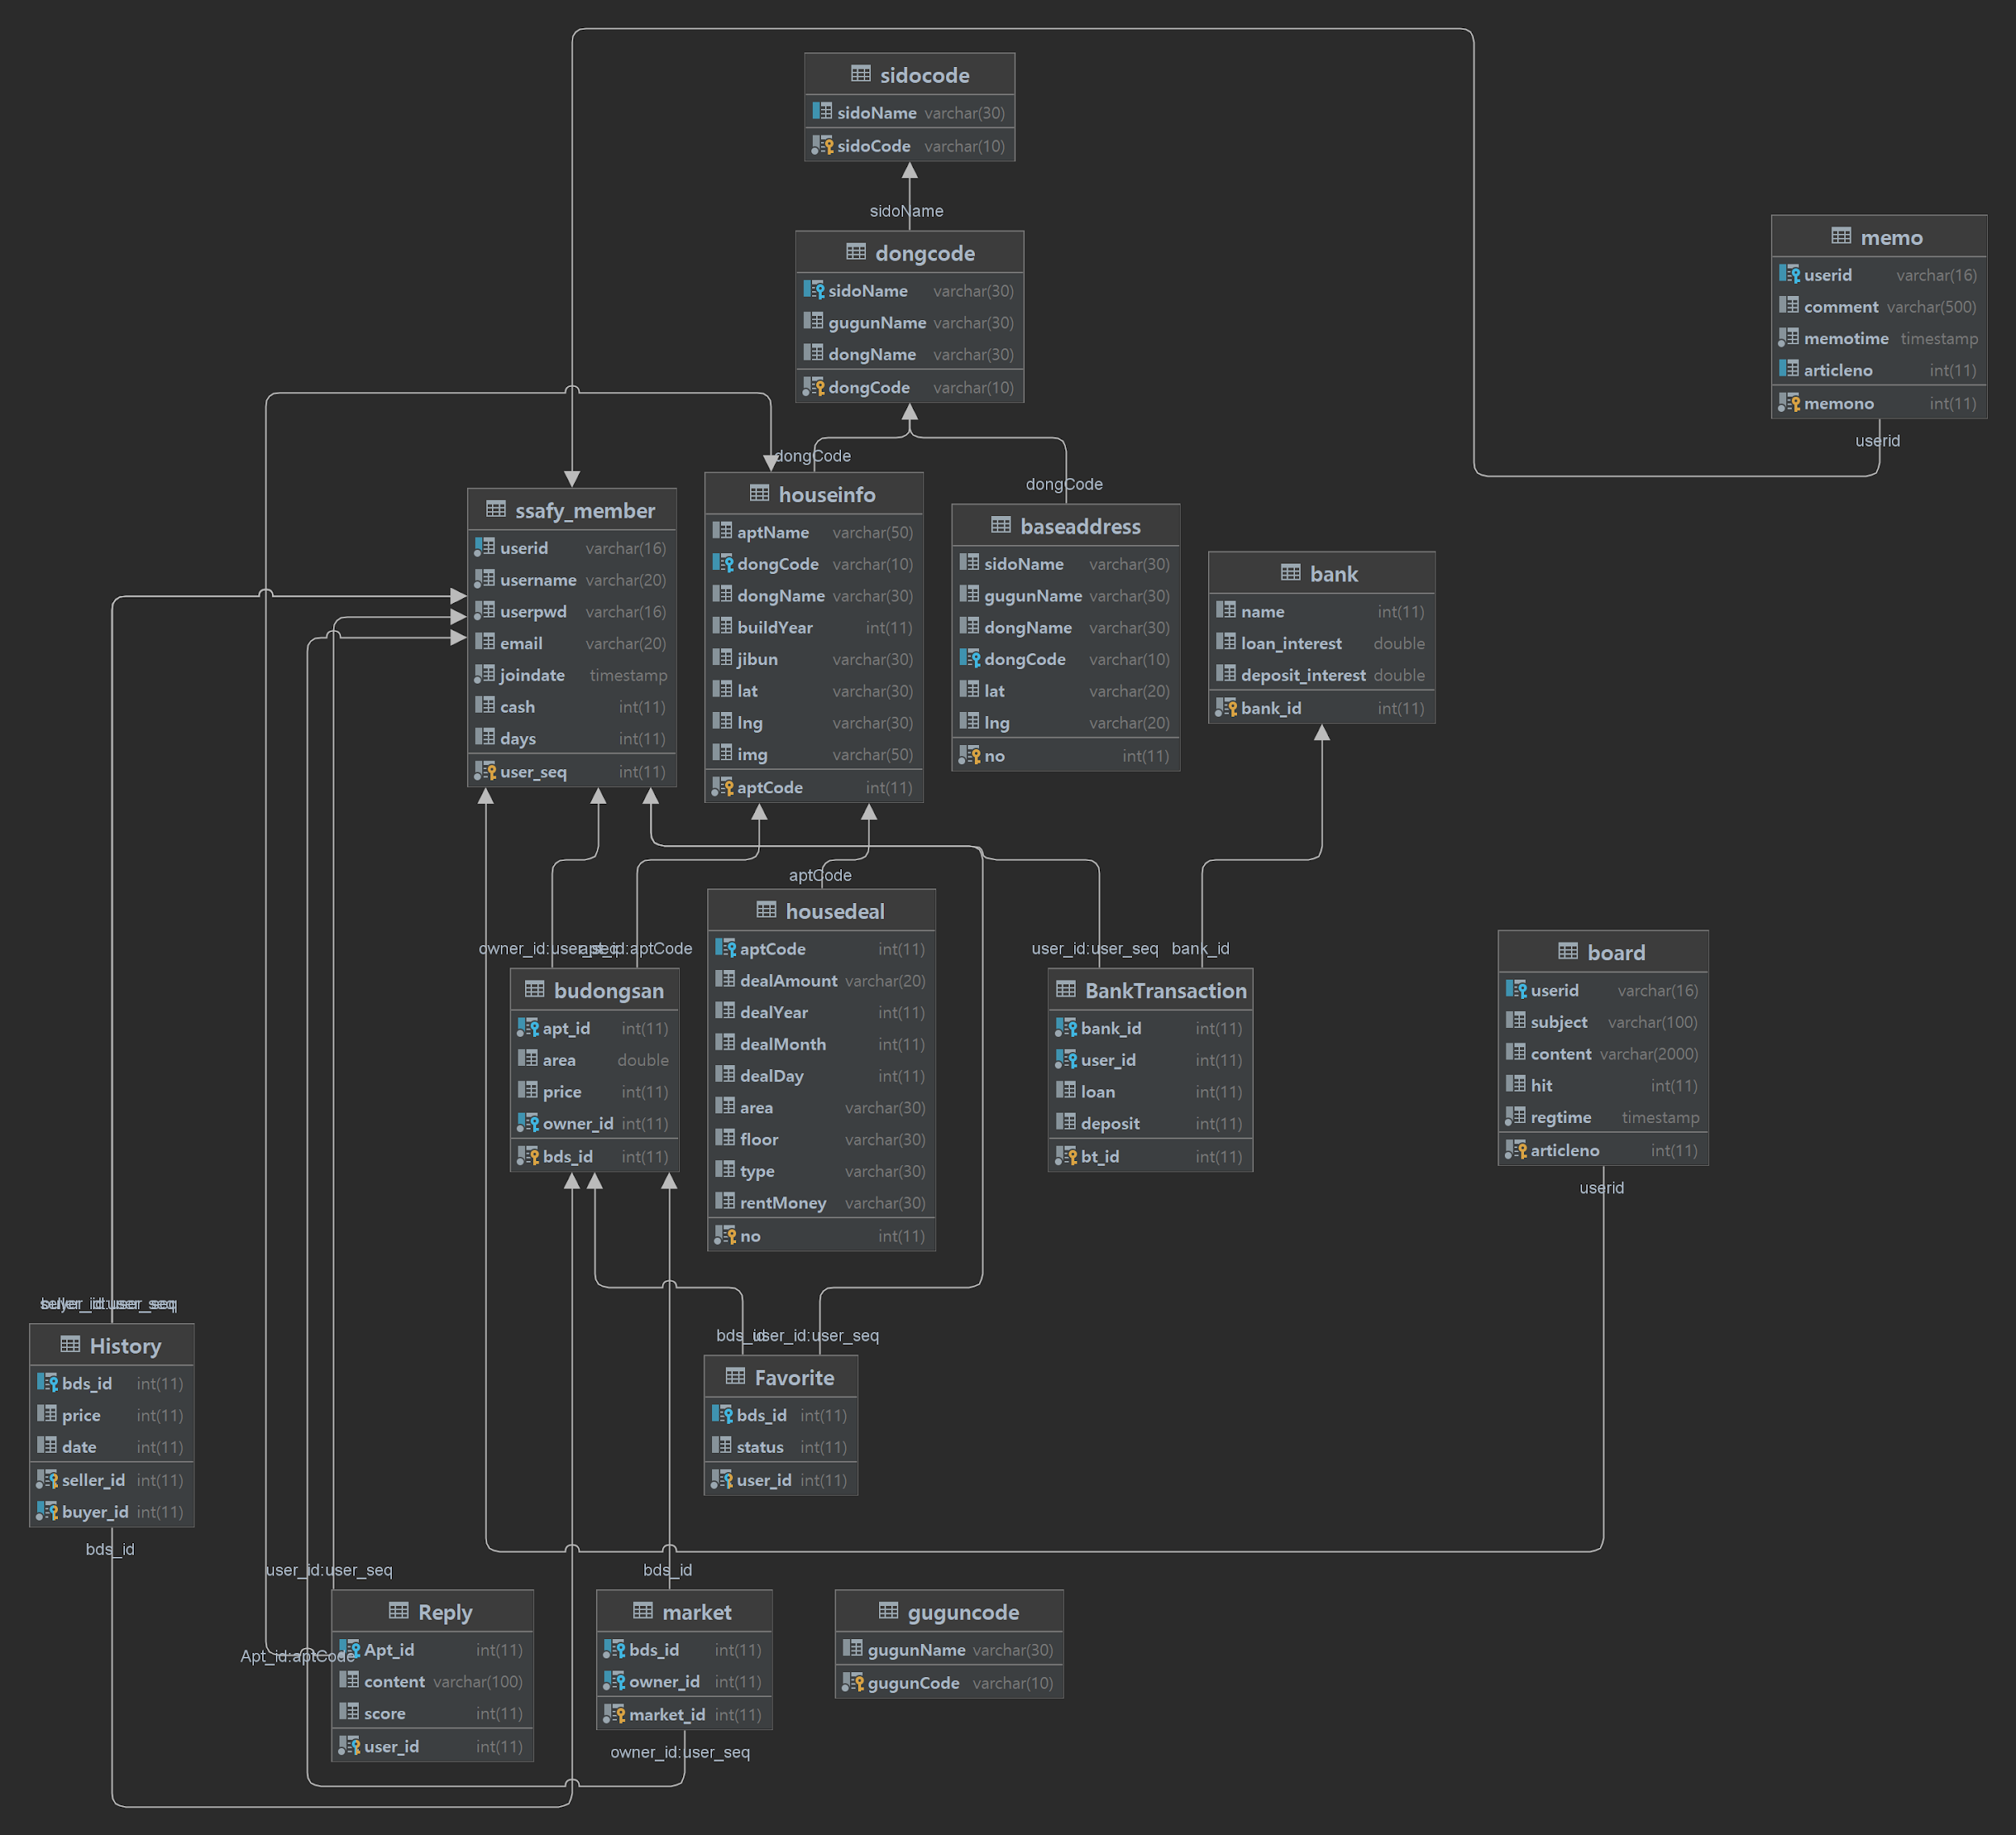
ERD 화면 캡쳐로 대체

Vue Component 설계
src 폴더
 | components
 |  |  | NavBar.vue
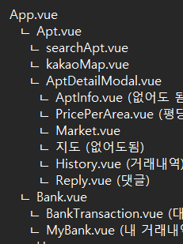
 |  | modal | InsertModal.vue
 |  |  | UpdateModal.vue
 |  |  | DetailModal.vue

 | page |  | Board.vue
 |  |  | Login.vue

 | App.vue
 |  | Home.vue
 |  |  | MyMoney.vue (내 자산 관리)
 |  |  | FavoriteMarket.vue(내가 찜한 매물)
 |  |  | Board.vue(커뮤니티)

 |  | Bank.vue
 |  |  | BankTransaction.vue (대출,상환,예금)
 |  |  | MyBank.vue (내 거래내역)

 |  | Apt.vue
 |  |  | searchApt.vue
 |  |  | kakaoMap.vue
 |  |  | AptDetailModal.vue
 |  |  |  | AptInfo.vue (없어도 됨)
 |  |  |  | PricePerArea.vue (평당가격)
 |  |  |  | Market.vue
 |  |  |  | 지도 (없어도됨)
 |  |  |  | History.vue (거래내역)
 |  |  |  | Reply.vue (댓글)

